Avalúo mejoras
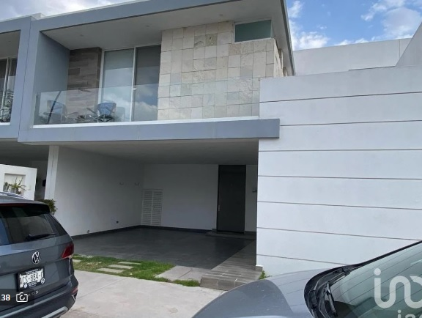

 |  |  |  |  |  |  | AVALUO INMOBILIARIO

1) ANTECEDENTES

Solicitante: |  | XXXXXXXXXXXXX |  |  |  |  | Fecha del avalúo: | 2024-10-18
Propietario: |  | XXXXXXXXXXXXX

Inmueble a valuar: |  | Casa Habitación
Régimen de propiedad: |  | Privada individual
Objeto: |  | Estimar el valor comercial de mejoras
Propósito: |  | Cálculo de ISR

Valuador: |  | Arq. María Elena González Molina |  |  |  |  | Cédula profesional: | XXXXXXX
Especialidad: |  | Maestría en Valuación

 |  |  |  |  |  |  |  | Datos del Inmueble

Calle: |  | Prieto Azabache |  |  |  |  | No. Exterior: | 100
Lote: |  | 1 |  |  |  |  | Manzana: | 2
Colonia: |  | Cavalia |  |  |  |  | Código postal: | 20326
Municipio: |  | Aguascalientes |  |  |  |  | Ciudad: | Aguascalientes
Entre vialidades: |  | Cto. Cavalia |  |  |  |  | Vialidad posterior: | Prieto Azabache

Latitud: |  | 21.9784371 |  | Longitud: | -102.26631 |  | Altitud: | 1907
Número de cuenta predial: |  | XXXXXXXXXXXXX |  |  |  |  | Cuenta de agua: | XXXXXXXX

 |  |  |  |  |  |  |  | Valor referido de las mejoras a Febrero de 2020
 |  |  |  |  |  |  |  | $4,859,365.89

2) DECLARACIONES Y ADVERTENCIAS

El presente avalúo no tendrá validez para ningún propósito distinto al especificado en el mismo, así mismo si carece de las firmas de los funcionarios autorizados. El presente avalúo tendrá una vigencia de seis meses contados a partir de la fecha del mismo, siempre que no cambien las características físicas del inmueble o las condiciones generales del mercado inmobiliario. El enfoque por capitalización de rentas se omite bajo el criterio de la regla vigésimo segunda de las reglas de carácter general que establecen la metodología para la valuación de créditos garantizados de la vivienda (d.o. de fecha 27 de septiembre del año 2004 que dice: enfoque de capitalización de rentas: la utilización de este enfoque requiere que existan suficientes datos de rentas sobre comparables que reflejen adecuadamente la situación actual de ese mercado. la aplicación de dicho enfoque no sera necesaria para la valuación de viviendas de clase mínima, económica, interés social y media, descritas en la regla vigésimo segunda), objeto de este avalúo.
1.- La dirección del inmueble se obtiene de la escritura numero XXXXXX, vol XXXXXX, ante la fe del lic. Roberto Ramírez Brand, notario público 37 de la ciudad de Aguascalientes. 2.- El código postal es el que pertenece al inmueble según la pagina de correos de México. 3.- La superficie de terreno se obtuvo de la escritura proporcionada y dice 102.00 m². 4.- La superficie de construcción se obtuvo con base al plano arquitectónico corroborando medidas en visita. 5.- La edad del inmueble se considera en base a la escritura antes descrita. Se trata de una vivienda usada. 6.- La vivienda presenta adecuaciones las cuales consisten en ampliación y techado de cuarto de servicio y se cambió todo el piso y azulejos de la vivienda; estas remodelaciones se realizaron en el año 2023.

3) CARACTERÍSTICAS URBANAS

Uso de suelo: |  | Habitacional unifamiliar |  |  |  |  | Categoria: | Primer orden
Condición de la zona: |  | Consolidada |  |  |  |  | % de saturación: | 95%
Construcc. predominantes: |  | Casas habitación de dos y tres niveles
Densidad habitacional: |  | Media, 400 hab/ha una vivienda por lote de 125 m2

Fuente: |  | Programa de Desarrollo Urbano de la Ciudad de la Ciudad de Aguascalientes 2040

Contaminación ambiental: |  | No se aprecia
Vías de acceso: |  | Av. Eugenio Garza Sada y Antiguo Camino a San Ignacio

 |  |  |  |  |  |  |  | Infraestructura

Red de distribución de agua potable: |  |  | Con suministro al inmueble
Red recolección de aguas residuales: |  |  | Con conexíón al inmueble
Sistema mixto (residuales y pluviales): |  |  | Sí existe
Suministro eléctrico: |  |  | Red subterranea
Acometida eléctrica al inmueble: |  |  | Sí existe
Alumbrado público: |  |  | Alumbrado con cableado subterraneo
Gas natural: |  |  | No existe
Vigilancia: |  |  | Municipal
Recolección de basura: |  |  | Cada 5 días
Señalización de vías: |  |  | Sí existe

 | Material |  | Ancho (m)
Vialidad | Concreto hidráulico |  | 7.50
Banquetas | Concreto |  | 1.00
Guarniciones | Concreto |  | 1.00

 |  |  |  |  |  |  |  | Equipamiento urbano

 |  | DISTANCIA mts |  |  |  |  |  | DISTANCIA mts
Templo: |  | 789

Mercado: |  | 223
Locales comerciales: |  | 254 |  |  |  | Distancia urbano: |  | 680
Plaza pública: |  | 114 |  |  |  | Distancia suburbano: |  | 324

Parques y/o jardínes: |  | 114 |  |  |  | Banco: |  | 1020
Canchas deportivas: |  | 182 |  |  |  | Centro comunitario: |  | 1986

Escuela primaria: |  | 775 |  |  |  | Consultorios: |  | 680
Escuela secundaria: |  | 1015 |  |  |  | Hospitales generales: |  | 2000
Preparatoria: |  | 1030 |  |  |  | Hospital especialidades:
Universidad: |  | 1926 |  |  |  |  |  | 2000

4) TERRENO

 |  |  |  |  |  |  |  | Fuente de información legal

Fuente: |  | XXXXXXXXXX

Notaría: |  | XXXXXXXXXX |  |  |  |  | Escritura: | XXXXXXXX
Notario: |  | XXXXXXXXXX |  |  |  |  | Volumen: | XXXXXXXX
Distrito judicial y entidad: |  | Aguascalientes, Ags. |  |  |  |  | Fecha: | XXXXXXXX

 |  |  |  |  |  |  |  | Medidas, colindancias y superficie
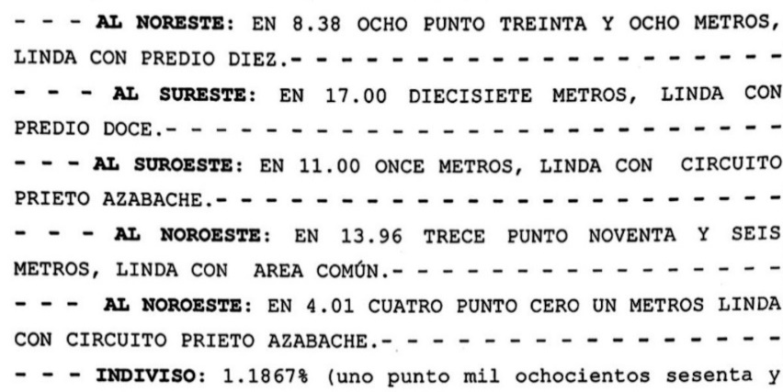
 |  |  |  |  |  |  | ORIENTACION | MEDIDA (m)
 |  |  |  |  |  |  | Norteste | 8.83
 |  |  |  |  |  |  | Sureste | 17.00
 |  |  |  |  |  |  | Suroeste | 11.00
 |  |  |  |  |  |  | Noroeste | 13.96
 |  |  |  |  |  |  | Noroeste | 4.01

 |  |  |  |  |  |  | Superficie (m2) | 183.06

CROQUIS MACROLOCALIZACION |  |  |  |  |  | CROQUIS MICROLOCALIZACION
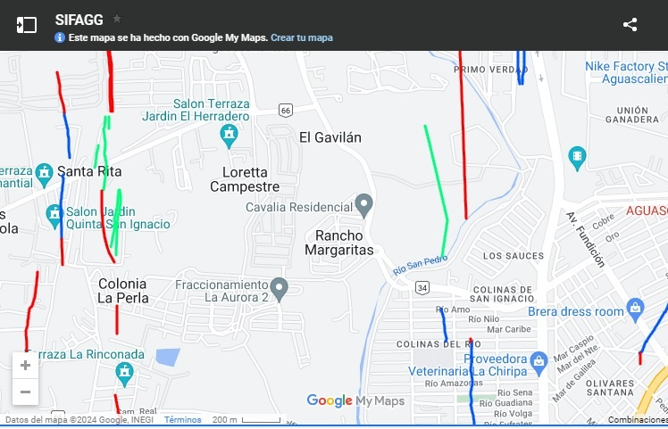
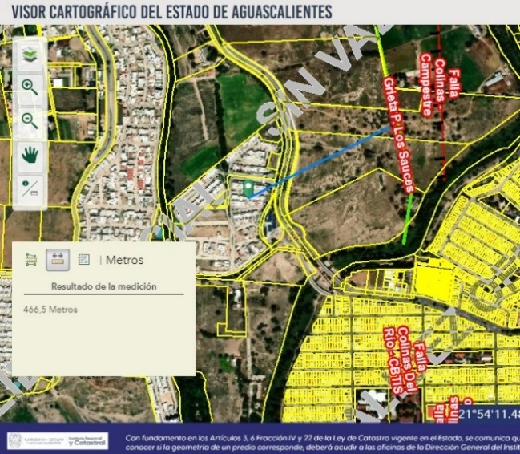

 |  |  |  |  |  |  |  | Configuración del terreno

Ubicación: |  | Lote intermedio
Topografía: |  | Plano
Configuración: |  | Regular
Servidumbres o restricciones: |  | Las propias del condominio
Fallas o grietas: |  | No se aprecian, de acuerdo al Sistema de Información de Fallas Geológicas y Grietas (SIFAGG)

CALLE |  | TIPO | ORIENTACION
Prieto Azabache |  | Transversal | Sur
Cto. Cavalia |  | Limítrofe | Oeste
Pura Sangre |  | Limítrofe | Norte
Cuarto de Milla |  | Limítrofe | Este

6) CONSIDERACIONES PREVIAS AL AVALUO

 |  |  |  |  |  |  |  | Definiciones

Valor comercial: |  | Es la cuantía estimada por la que un activo o pasivo debería intercambiarse en la fecha de valuación entre un comprador dispuesto a comprar y un vendedor dispuesto a vender, en una transacción libre, tras una comercialización adecuada en la que las partes hayan actuado con conocimiento, de manera prudente y sin coacción.

Enfoque de costos: |  | Está basado en el supuesto de que un comprador con la información pertinente no pagaría más por un bien que el costo de un bien substituto con el mismo uso o fin que el bien considerado. Este enfoque considera que el valor máximo del bien para el comprador será la cantidad necesaria para adquirir o construir un nuevo bien de igual utilidad. Cuando el bien no es nuevo, el valor de reposición nuevo deberá ser ajustado de acuerdo con los métodos de depreciación y obsolescencia utilizados comúnmente.

Enfoque de ingresos: |  | Está basado en el principio económico de "anticipación", el cual considera que los valores con relación al valor presente de los beneficios futuros derivados de la propiedad y es generalmente medido a través de la capitalización de un nivel especifico de ingresos.

Valor físico o directo: |  | Este enfoque está basado en el supuesto de que un comprador con la información pertinente no pagaría más por un bien que el costo de un bien sustituto con el mismo uso o fin que el bien considerado. Este enfoque considera que valor máximo del bien para el comprador con información pertinente, será la cantidad necesaria para construir o adquirir un nuevo bien de igual utilidad. Cuando el bien no es nuevo, el valor de reposición nuevo deberá ser ajustado de acuerdo con todos los métodos de depreciación y obsolescencia a la fecha del avalúo.

Valor de capitalización de rentas: |  | Es el valor presente de beneficios futuros derivados de la propiedad y es generalmente medido a través de la capitalización de un nivel especifico de ingresos.
...
INPC FEBRERO 2020 |  |  | 106.447
INPC SEPTIEMBRE DEL 2024 |  |  | 136.08
Factor de actualización |  |  | 0.7822

Valor mejoras accesorios y obras complementarias |  |  | $736,511.03
Valor mejoras construcción |  |  | $4,122,854.86
Valor total referido |  |  | $4,859,365.89

10) CROQUIS Y REPORTE FOTOGRAFICO
